行政事業レビューシート
 |  |  |  |  |  |  |  |  |  |  |  |  |  |  |  |  |  |  |  |  |  | 事業番号 |  |  |  |  |  |  | 0328
平成３０年度行政事業レビューシート |  |  |  |  |  |  |  |  |  |  |  |  |  |  |  |  |  |  |  |  | （ | 文部科学省 |  |  |  |  |  |  |  |  |  | ）
事業名 |  |  |  | ナショナルトレーニングセンター競技別強化拠点施設活用事業 |  |  |  |  |  |  |  |  |  | 担当部局庁 |  |  |  |  | スポーツ庁 |  |  |  |  |  |  |  | 作成責任者
事業開始年度 |  |  |  | 平成１９年度 |  |  |  | 事業終了 （予定）年度 |  |  |  | 終了予定なし |  | 担当課室 |  |  |  |  | 競技スポーツ課 |  |  |  |  |  |  |  | 競技スポーツ課長 籾井 圭子
会計区分 |  |  |  | 一般会計
根拠法令 （具体的な 条項も記載） |  |  |  | - |  |  |  |  |  |  |  |  |  | 関係する 計画、通知等 |  |  |  |  | 競技力強化のための今後の支援方針（平成28年10月3日策定） 第2期スポーツ基本計画（平成29年3月24日策定） スポーツ立国戦略（平成22年8月26日策定） スポーツ振興基本計画（平成18年9月21日策定）
主要政策・施策 |  |  |  | 2020年東京オリパラ |  |  |  |  |  |  |  |  |  | 主要経費 |  |  |  |  | 文教及び科学振興
事業の目的 （目指す姿を簡潔に。3行程度以内） |  |  |  | 東京都北区西が丘に設置したナショナルトレーニングセンター（以下「ＮＴＣ」という。）では対応できない冬季、海洋・水辺系、屋外系等のオリンピック競技及び高地トレーニング及びパラリンピック競技について、既存のトレーニング施設を競技別のＮＴＣに指定し、トップレベル競技者が、集中的、継続的にトレーニング・強化活動を行うための強化拠点として機能させることにより国際競技力の向上を図る。
事業概要 （5行程度以内。別添可） |  |  |  | 我が国の国際競技力の向上を図るため、ＮＴＣ競技別強化拠点に指定した施設について、国際競技大会と同等の競技条件下でトレーニングを行うための環境整備や、医・科学サポートなどを行うための物品の導入やサポートスタッフの配置並びにＮＴＣとの情報ネットワークを構築するなどにより、トレーニング拠点のより一層の活用を図る。
実施方法 |  |  |  | 委託・請負
予算額・ 執行額 （単位:百万円） |  |  |  |  |  |  |  |  |  | 27年度 |  |  | 28年度 |  |  |  |  | 29年度 |  |  |  |  | 30年度 |  |  |  |  | 31年度要求
 |  |  |  | 予算の状況 |  | 当初予算 |  |  |  | 884 |  |  | 900 |  |  |  |  | 900 |  |  |  |  | 912 |  |  |  |  | 983
 |  |  |  |  |  | 補正予算 |  |  |  | - |  |  | - |  |  |  |  | -
 |  |  |  |  |  | 前年度から繰越し |  |  |  | - |  |  | - |  |  |  |  | - |  |  |  |  | -
 |  |  |  |  |  | 翌年度へ繰越し |  |  |  | - |  |  | - |  |  |  |  | -
 |  |  |  |  |  | 予備費等 |  |  |  | ▲ 0 |  |  | - |  |  |  |  | -
 |  |  |  |  |  | 計 |  |  |  | 884 |  |  | 900 |  |  |  |  | 900 |  |  |  |  | 912 |  |  |  |  | 983
 |  |  |  | 執行額 |  |  |  |  |  | 671 |  |  | 808 |  |  |  |  | 853
 |  |  |  | 執行率（％） |  |  |  |  |  | 76% |  |  | 90% |  |  |  |  | 95%
 |  |  |  | 当初予算＋補正予算に対する執行額の割合（％） |  |  |  |  |  | 76% |  |  | 90% |  |  |  |  | 95%
平成30・31年度 予算内訳 （単位：百万円） |  |  |  | 歳出予算目 |  |  |  |  |  | 30年度当初予算 |  |  | 31年度要求 |  |  |  |  | 主な増減理由
 |  |  |  | スポーツ振興事業委託費 |  |  |  |  |  | 910 |  |  | 981
 |  |  |  | 委員等旅費 |  |  |  |  |  | 1 |  |  | 1
 |  |  |  | 諸謝金 |  |  |  |  |  | 1 |  |  | 1
 |  |  |  | 職員旅費 |  |  |  |  |  | 0 |  |  | 0
 |  |  |  | 庁費 |  |  |  |  |  | 0 |  |  | 0
 |  |  |  | 計 |  |  |  |  |  | 912 |  |  | 983
成果目標及び 成果実績 （アウトカム） |  |  |  | 定量的な成果目標 |  |  |  |  |  | 成果指標 |  |  |  |  |  | 単位 |  |  | 27年度 |  | 28年度 |  |  | 29年度 |  |  | 中間目標 |  |  | 目標最終年度
 |  |  |  |  |  |  |  |  |  |  |  |  |  |  |  |  |  |  |  |  |  |  |  |  |  |  | - |  | 年度 | 32 | 年度
 |  |  |  | 夏季オリンピック競技大会において過去最高の金メダル獲得数を目指す |  |  |  |  |  | 金メダル獲得数 |  |  |  | 成果実績 |  | 個 |  |  | - |  | 12 |  |  | - |  |  | - |  |  | -
 |  |  |  |  |  |  |  |  |  |  |  |  |  | 目標値 |  | 個 |  |  | - |  | 17 |  |  | - |  |  | - |  |  | 17
 |  |  |  |  |  |  |  |  |  |  |  |  |  | 達成度 |  | ％ |  |  | - |  | 71 |  |  | - |  |  | - |  |  | -
根拠として用いた 統計・データ名 （出典） |  |  |  | 第2期スポーツ基本計画（平成29年3月24日策定）

成果目標及び 成果実績 （アウトカム） |  |  |  | 定量的な成果目標 |  |  |  |  |  | 成果指標 |  |  |  |  |  | 単位 |  |  | 27年度 |  | 28年度 |  |  | 29年度 |  |  | 中間目標 |  |  | 目標最終年度
 |  |  |  |  |  |  |  |  |  |  |  |  |  |  |  |  |  |  |  |  |  |  |  |  |  |  | - |  | 年度 | 33 | 年度
 |  |  |  | 冬季オリンピック競技大会において過去最高の金メダル獲得数を目指す |  |  |  |  |  | 金メダル獲得数 |  |  |  | 成果実績 |  | 個 |  |  | - |  | - |  |  | 4 |  |  | - |  |  | -
 |  |  |  |  |  |  |  |  |  |  |  |  |  | 目標値 |  | 個 |  |  | - |  | - |  |  | 6 |  |  | - |  |  | 6
 |  |  |  |  |  |  |  |  |  |  |  |  |  | 達成度 |  | ％ |  |  | - |  | - |  |  | 67 |  |  | - |  |  | -
根拠として用いた 統計・データ名 （出典） |  |  |  | 第2期スポーツ基本計画（平成29年3月24日策定）

成果目標及び 成果実績 （アウトカム） |  |  |  | 定量的な成果目標 |  |  |  |  |  | 成果指標 |  |  |  |  |  | 単位 |  |  | 27年度 |  | 28年度 |  |  | 29年度 |  |  | 中間目標 |  |  | 目標最終年度
 |  |  |  |  |  |  |  |  |  |  |  |  |  |  |  |  |  |  |  |  |  |  |  |  |  |  | - |  | 年度 | 32 | 年度
 |  |  |  | 夏季パラリンピック競技大会において過去最高の金メダル獲得数を目指す |  |  |  |  |  | 金メダル獲得数 |  |  |  | 成果実績 |  | 個 |  |  | - |  | 0 |  |  | - |  |  | - |  |  | -
 |  |  |  |  |  |  |  |  |  |  |  |  |  | 目標値 |  | 個 |  |  | - |  | 18 |  |  | - |  |  | - |  |  | 18
 |  |  |  |  |  |  |  |  |  |  |  |  |  | 達成度 |  | ％ |  |  | - |  | 0 |  |  | - |  |  | - |  |  | -
根拠として用いた 統計・データ名 （出典） |  |  |  | 第2期スポーツ基本計画（平成29年3月24日策定）

成果目標及び 成果実績 （アウトカム） |  |  |  | 定量的な成果目標 |  |  |  |  |  | 成果指標 |  |  |  |  |  | 単位 |  |  | 27年度 |  | 28年度 |  |  | 29年度 |  |  | 中間目標 |  |  | 目標最終年度
 |  |  |  |  |  |  |  |  |  |  |  |  |  |  |  |  |  |  |  |  |  |  |  |  |  |  | - |  | 年度 | 33 | 年度
 |  |  |  | 冬季パラリンピック競技大会において過去最高の金メダル獲得数を目指す |  |  |  |  |  | 金メダル獲得数 |  |  |  | 成果実績 |  | 個 |  |  | - |  | - |  |  | 3 |  |  | - |  |  | -
 |  |  |  |  |  |  |  |  |  |  |  |  |  | 目標値 |  | 個 |  |  | - |  | - |  |  | 13 |  |  | - |  |  | 13
 |  |  |  |  |  |  |  |  |  |  |  |  |  | 達成度 |  | ％ |  |  | - |  | - |  |  | 23 |  |  | - |  |  | -
根拠として用いた 統計・データ名 （出典） |  |  |  | 第2期スポーツ基本計画（平成29年3月24日策定）

成果目標及び 成果実績 （アウトカム） |  |  |  | 定量的な成果目標 |  |  |  |  |  | 成果指標 |  |  |  |  |  | 単位 |  |  | 27年度 |  | 28年度 |  |  | 29年度 |  |  | 中間目標 |  |  | 目標最終年度
 |  |  |  |  |  |  |  |  |  |  |  |  |  |  |  |  |  |  |  |  |  |  |  |  |  |  | - |  | 年度 | 32 | 年度
 |  |  |  | 競技別強化拠点を指定している競技が、夏季オリンピック競技大会における過去最高の入賞者数を目指す |  |  |  |  |  | 入賞者数 |  |  |  | 成果実績 |  | 人数 |  |  | - |  | 7 |  |  | - |  |  | - |  |  | -
 |  |  |  |  |  |  |  |  |  |  |  |  |  | 目標値 |  | 人数 |  |  | - |  | - |  |  | - |  |  | - |  |  | 8
 |  |  |  |  |  |  |  |  |  |  |  |  |  | 達成度 |  | ％ |  |  | - |  | - |  |  | - |  |  | - |  |  | -
根拠として用いた 統計・データ名 （出典） |  |  |  | 第2期スポーツ基本計画（平成29年3月24日策定）

成果目標及び成果実績（アウトカム）欄についてさらに記載が必要な場合はチェックの上【別紙１】に記載 |  |  |  |  |  |  |  |  |  |  |  |  |  |  |  |  |  |  |  |  |  |  |  |  |  | チェック |  | ☑

活動指標及び 活動実績 （アウトプット） |  |  |  | 活動指標 |  |  |  |  |  |  |  |  |  |  |  | 単位 |  |  | 27年度 |  | 28年度 |  |  | 29年度 |  |  | 30年度 活動見込 |  |  | 31年度 活動見込
 |  |  |  | オリンピック競技における拠点数 |  |  |  |  |  |  |  |  |  | 活動実績 |  | か所 |  |  | 28 |  | 28 |  |  | 21 |  |  | - |  |  | -
 |  |  |  |  |  |  |  |  |  |  |  |  |  | 当初見込み |  | か所 |  |  | 28 |  | 28 |  |  | 25 |  |  | 22 |  |  | -
活動指標及び 活動実績 （アウトプット） |  |  |  | 活動指標 |  |  |  |  |  |  |  |  |  |  |  | 単位 |  |  | 27年度 |  | 28年度 |  |  | 29年度 |  |  | 30年度 活動見込 |  |  | 31年度 活動見込
...
 | 点検結果 |  |  | 本事業により、オリンピック競技21施設、パラリンピック競技12施設、オリパラ共同利用3施設、高地トレーニング2施設の競技別強化拠点施設を指定し、トップアスリートが効果的に国際競技力の向上を図ることができるよう、トレーニングの環境整備を実施した。 目標達成には、競技別強化拠点の効果的な利活用が求められ統括競技団体、中央競技団体及び強化・研究関係機関と連携を図る必要がある。日本オリンピック委員会や日本パラリンピック委員会を通じ、競技団体や拠点施設担当者を交えて意見交換を行い事業内容を改善していく機会を設けている。一方で個別の競技に囚われず、拠点施設関係者が一堂に会し、拠点における運営課題や成功した取組事例等について情報共有している。限られた予算の範囲内でいかに効果的かつ効率的な環境整備を実施できるかについて検討する場を設けることも必要である。
 |  |  | 指定施設においてNTCとしての環境を整備するための、中核拠点及び近隣機関、施設との連携・ネットワーク等による機能強化という事業目的を踏まえ、競技団体、JOC、JPC、JSCのニーズを勘案して具体的施策及び成果指標の検討を行う予定。
...
 |  | 363 |  |  |  |  |  |  | 平成23年度 |  | 355 |  |  |  | 平成24年度 |  |  |  | 381 |  |  |  |  |  | 平成25年度 |  |  | 344
 |  | 337 |  |  |  |  |  |  | 平成27年度 |  | 330 |  |  |  | 平成28年度 |  |  |  | 310
 |  | 文部科学省 |  |  | ( |  | 0324 |  |  | )
 |  |  |  | ※平成29年度実績を記入。執行実績がない新規事業、新規要求事業については現時点で予定やイメージを記入。
 |  |  |  | なお、金額は単位未満四捨五入して記載していることから、合計が一致しない場合がある。
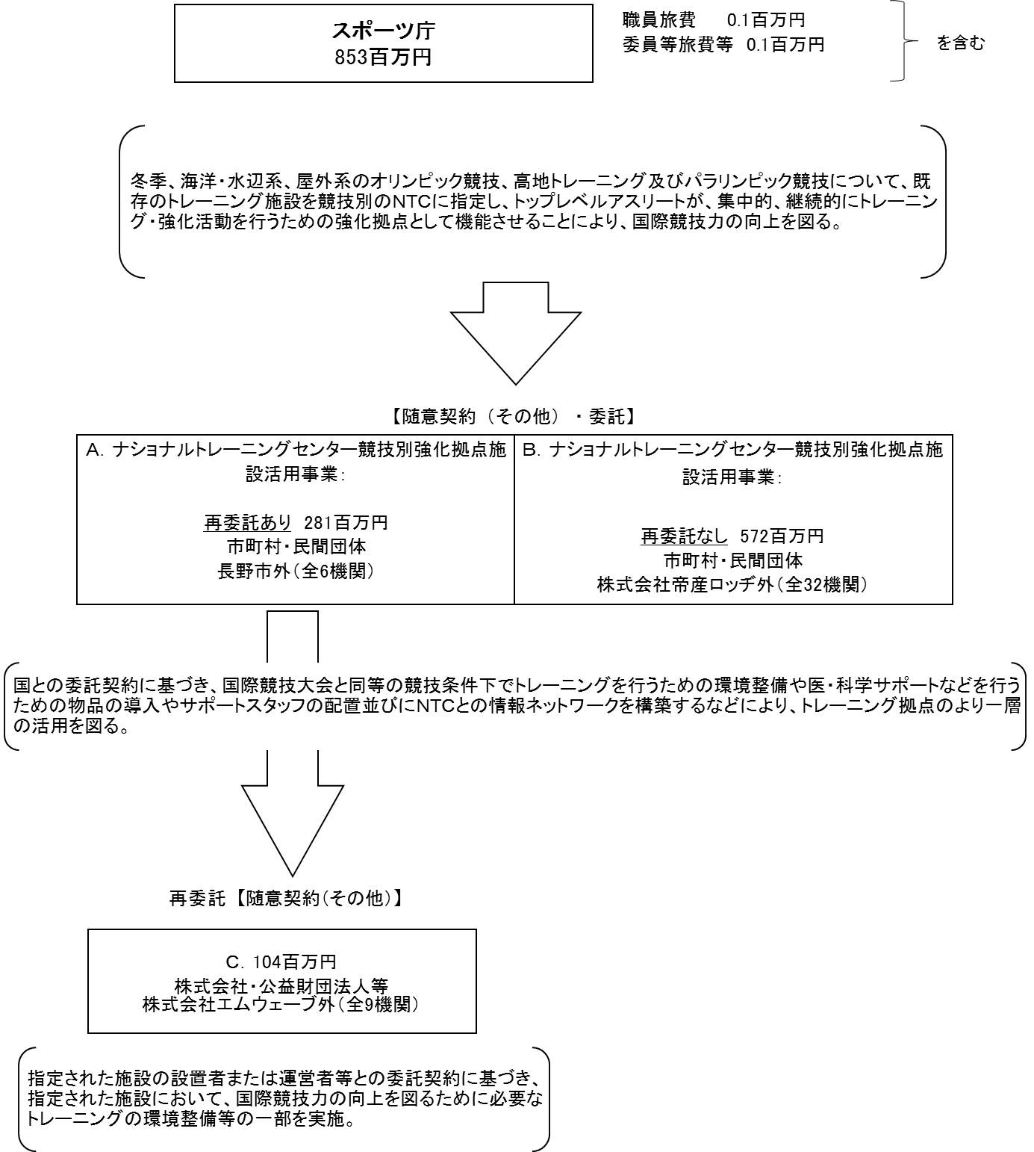

 |  |  |  | A.長野市 |  |  |  |  |  |  |  |  |  |  |  |  | B.株式会社帝産ロッヂ
 |  |  |  | 費 目 |  |  | 使 途 |  |  |  |  |  |  | 金 額 (百万円） |  |  | 費 目 |  |  | 使 途 |  |  |  |  |  |  |  |  |  | 金 額 (百万円）
 |  |  |  | 再委託費 |  |  | 施設利用料、機器保守点検、スタッフ配置等 |  |  |  |  |  |  | 88 |  |  | 借損料 |  |  | 施設利用料 |  |  |  |  |  |  |  |  |  | 38
 |  |  |  | 雑役務費 |  |  | 製氷作業費、冷凍設備保守、除雪作業費等 |  |  |  |  |  |  | 68 |  |  | 諸謝金 |  |  | サポートスタッフ諸謝金 |  |  |  |  |  |  |  |  |  | 11
 |  |  |  | 光熱水費 |  |  | 製氷維持費及び空調費 |  |  |  |  |  |  | 14 |  |  | 一般管理費 |  |  | 直接経費の１０％ |  |  |  |  |  |  |  |  |  | 6
 |  |  |  | 借損料 |  |  | 施設利用料 |  |  |  |  |  |  | 8 |  |  | 旅費 |  |  | サポートスタッフ旅費、NTC合同ミーティング |  |  |  |  |  |  |  |  |  | 5
 |  |  |  | 諸謝金 |  |  | サポートスタッフ諸謝金 |  |  |  |  |  |  | 8 |  |  | 光熱水費 |  |  | 暖房費 |  |  |  |  |  |  |  |  |  | 4
 |  |  |  | 旅費 |  |  | サポートスタッフ旅費、NTC合同ミーティング等 |  |  |  |  |  |  | 7 |  |  | 消耗品費 |  |  | トレーニング機器等 |  |  |  |  |  |  |  |  |  | 2
 |  |  |  | 設備備品費 |  |  | トレーニング機器等 |  |  |  |  |  |  | 4 |  |  | 雑役務費 |  |  | 映像分析ソフトサポート費 |  |  |  |  |  |  |  |  |  | 0
 |  |  |  | 消耗品費 |  |  | トレーニング機器等 |  |  |  |  |  |  | 3 |  |  | 通信運搬費 |  |  | インターネット回線使用料 |  |  |  |  |  |  |  |  |  | 0
...

